상품제안서
오로라 퓨어롱글라스460ml | 상품코드: S38930

 |  |  |  |  |  |  | 02-713-8555 | www.synergygift.co.kr
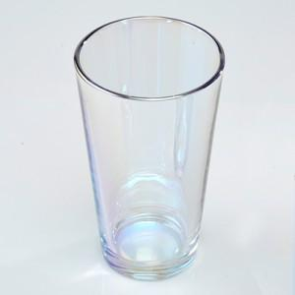

【상세/제작정보】 | 오로라 퓨어롱글라스460ml 재 질 : 유리 사이즈 : 지름8.8*높이14.7cm 용 량 : 460ml(16온스) 원산지 : 국산가공제품

【인쇄/포장옵션】 | 실크 / 1p기본케이스

【공급단가】 | 수량 | 100~ | 300~ | 500~ | 1,000~ | 3,000~
*VAT별도 | 단가 | 7,410원 | 7,290원 | 7,120원 | 6,840원 | 6,550원

【상품 URL】 | https://www.synergygift.co.kr:443/src/goods_detail.php?gdno=38930

